Sheet1
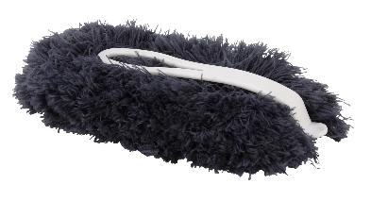
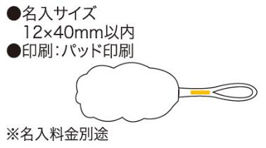
提 案 書

ふわふわおそうじモップ |  | 参考上代 | ¥250 | 販売価格
 |  | （税別） |  | （税別）
【JAN】 | 4562121884380
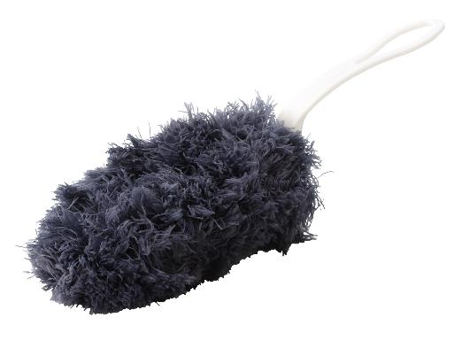 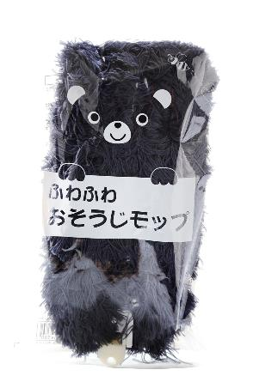 |  |  | 【商品番号】 4383-60 【本体サイズ】 モップ部分：100×200mm 柄を含んだ長さ：330mm・30ｇ 【パッケージサイズ】 130×220×30mm・32ｇ 【個装形態】 ポリ袋入 【材質】 ポリエステル・ポリプロピレン 【入数】 200 【商品説明】 ふわふわの毛が細かいホコリをキャッチしてお部屋やクルマをササッとお掃除するのに便利な折りたたみハンディモップ 【生産国】 中国

